Sheet1
客户类型 | 环节 | 问题类型 | 客户问题 | 标准问题 | 销冠话术 | 团队
低资产|低专业程度|价格敏感 | 2.养护 | 问套餐 | 你们的服务就是老师全程指导，自己不懂也能操作吗？/是保姆式服务吗？ | 是保姆式服务吗？ | 您理解得非常对，就是全程有老师带着操作。简单说就是懒人式的服务。您加入杨老师团队之后，核心票什么时候买、买多少，中间要不要加仓、加多少，什么时候减仓、减多少，这些关键动作都会有明确的提醒。也会有客户经理在微信上单独通知您。整个过程您只需要跟着节奏走就行，完全不用自己操心研究，相当于我们把每一步都给您规划好了，您就负责执行，非常省心。 | 杨 | 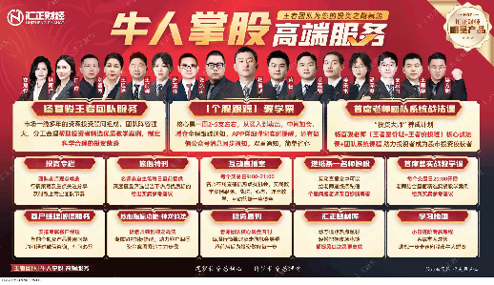
高资产|低专业程度|价格敏感 | 3.铺垫 | 问套餐 | 明天是否可以办理/办理后是否还会有额外收费/是不是还有其他更贵的服务 | 牛人掌股已经是最贵的了吗？ | 姐姐，可以的。咱们明天就能正常办理。我给您再明确一下，您现在了解的牛人掌股，就是顾老师团队最高规格的服务了，服务期内包含了所有指导，没有额外的费用让您再办理别的。咱们就安心跟着老师团队操作，把这一期的服务效果做出来。等到期后合作满意，您觉得确实有帮助，咱们到时候再商量续签下一期就好了，现在先不用考虑那么远。 | 顾 | 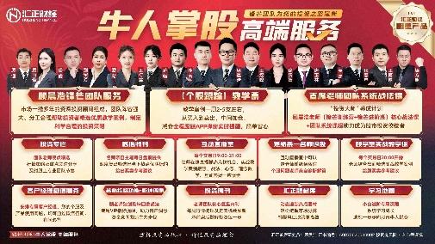
高资产|低专业程度|价格敏感 | 3.铺垫 | 问套餐 | 怎么收费/费用多少/这个又怎么收费？ | 牛人掌股一年多少钱？ | 姐姐，【牛人掌股】这个核心服务是杨老师团队的顶级产品，费用是xxx元一年。它和咱们现在用的基础产品【汇智选】区别很大，是老师带着做热点票，一周提供2到5支精选，从买点到卖点、包括仓位都会通过APP弹窗直接通知您，相当于把选股、盯盘、买卖判断这些累活都替您干了，您跟着操作就行。您了解后觉得这个深度服务适合您，咱们就升级跟上；如果觉得暂时不需要，也没关系，咱们继续用【汇智选】，有任何问题我一样都在。 | 杨 | 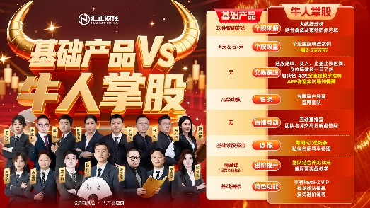
低资产|低专业程度|价格敏感 | 5.促单 | 问套餐 | 是不是你的29980是最终的收费包含了所有的服务，不再有额外加码了？请确认一下。/不会再办什么后续的时尚服务了吧？ | 这个费用就是最终价了吗，没有别的额外收费了吧？ | 哥哥/姐姐，我给您百分百确认，这个费用就是最终的了，包含了杨老师团队全部的核心服务，像递纸条、功能指标、学习课程等等。而且您这个合作时间是特批的，长达300天。您现在要是确定下来，我再拿自己个人的服务积分去给您额外申请8天，总共就是308天，这已经是公司能给到的极限服务期了，新客户都是180天。咱们现在就确定办理吧，我把这个名额给您锁定上。
高资产|低专业程度|价格敏感 | 5.促单 | 问套餐 | 会不会后面又要我交钱？/有没有隐形消费？ | 会不会有隐形消费？ | 姐，我特别懂您的担心，市面上是有些套路一环套一环的，咱不做那个。咱们今天给您安排的就是顾老师团队最核心的服务了，您先体验，效果好您心里有数，以后长期合作续费那是后话。关键咱先看眼下服务的价值，对吧？连抽奖活动小徐都发您了，诚意满满的。咱先看看今天核心票的操作感觉，您满意比啥都强。

